Sheet1 (4)
盐城东拓国际会展服务有限公司办公室家具采购项目预算报价表
序号 | 产品名称 | 规格W*D*H（mm） | 产品图片 | 货物技术参数 | 单位 | 数量 | 单价 | 总价 | 备注
副总办公室
1 | 办公桌 | 1800*1600*750 | 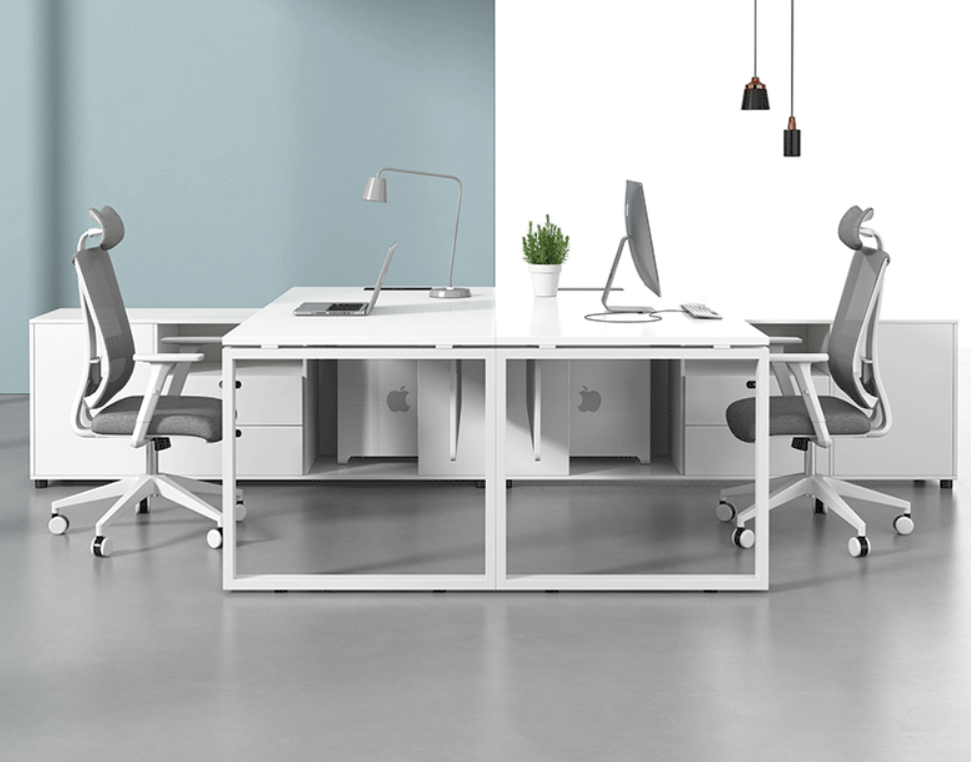 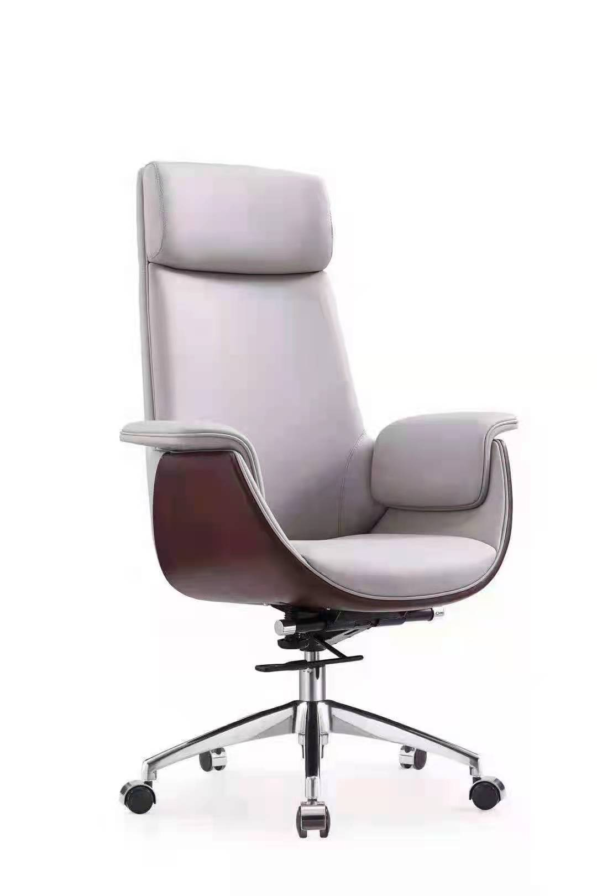 | 1、优质耐磨三聚氰胺浸渍饰面，覆面拼贴严密、平整、无脱胶、鼓泡，无裂纹、压痕和划伤，甲醛释放量≤1.5mg/L； 2、板材：选用E1级三聚氰胺板，环保达标，贴面平整，无起泡、坑凹，所有板材均经过防虫、防霉化学处理，强度高、刚性好、不变形、比重合理，符合国家环保要求，表面耐香烟灼烧达到4级或上，表面耐污染腐蚀达到4级或以上，甲醛释放量≤0.04mg/m³，总挥发性有机物（TVOC)≤0.01mg/㎡·h； 3、所有板材均四周封边，封边厚度为2mm，优质PVC材料，防止潮湿空气进入，保证台面永不变形，封边牢固平直、无缺口、毛刺自然；选用热熔胶，在高温及寒冷环境下不脱胶、不变形；PVC封边条：封边条无龟裂、鼓泡现象；磨30转后无露底现象；耐光色牢度≥4级，甲醛释放量≤0.1mg/L;氯乙烯单体≤0.1mg/kg；可溶性重金属≤6mg/kg； 4、缓冲铰链：符合QB/T 2189-2013《家具五金 杯状暗铰链》标准，耐久性达到80000次，垂直静载荷≥20kg，水平静载荷≥40N； 5、导轨：符合QB/T2454-2013《家具五金 抽屉导轨》标准，耐久性达到80000次，垂直向下静载荷≥200N，水平侧向静载荷≥100N，下沉量≤2.5%； 6、五金件：采用优质五金配，五金配件紧密拼接，牢固，间隙细小且均匀，平整无毛刺，三合一连接件：金属镀层抗盐雾18h，1.5mm以下锈点≤20点d㎡，其中≥1.0mm锈点不超过5点，抗压强度≥350N,抗拉强度≥680N，三合一偏心连接件中偏心体与连接螺杆的扭矩≥10N·m。 | 张 | 2
2 | 办公椅 | 常规 |  | 1、面料采用优质环保西皮，透气性好，舒适度高； 2、造型时尚美观，结构设计稳固，承重力强；海棉：台湾“阿福洛”合成乳胶(PU)发泡一体成型泡棉，曲度依照人体工程学背部曲线设 计，力求高标准的舒适性，密度36kg/m2，回弹力47%。柔软性能好、回弹性高。 3、脚架：优质铝合金五星级脚架。 | 把 | 2
3 | 休闲沙发 | 2400*1700*860 |  | 1、面料：阻燃布绒：甲醛释放量≤20mg/kg，可分解致癌芳香胺染料≤5mg/kg，评定为阻燃I级标准，通过香烟抗引燃特性试验； 2、海绵：符合GB /T 10802-2006《通用软质聚醚型聚氨酯泡沫塑料》标准，回弹率≥55%，拉伸强度≥160KPa，伸长率≥140%，密度≥60kg/m³，甲醛释放量≤0.01mg/㎡·h； 3、曲木板：靠背、座垫采用多层曲木板热压成型，甲醛释放量≤0.06mg/m³，72hTVOC≤0.01mg/㎡·h； 4、喷胶：符合GB 18583-2008, 游离甲醛≤0.05g/kg，苯含量≤0.01g/kg，甲苯+二甲苯含量≤0.05g/kg，总挥发性有机物≤45g/L； 5、框架：采用经过特殊干燥处理的实木框架，木材含水率符合国家标准，并经防腐，防虫处理，拼接严密牢固，不易变形，不开裂。 | 张 | 1 |  |  | 颜色可定制
4 | 休闲椅 | 850*910*910 |  | 1、面料：阻燃布绒：甲醛释放量≤20mg/kg，可分解致癌芳香胺染料≤5mg/kg，评定为阻燃I级标准，通过香烟抗引燃特性试验； 2、海绵：符合GB /T 10802-2006《通用软质聚醚型聚氨酯泡沫塑料》标准，回弹率≥55%，拉伸强度≥160KPa，伸长率≥140%，密度≥60kg/m³，甲醛释放量≤0.01mg/㎡·h； 3、曲木板：靠背、座垫采用多层曲木板热压成型，甲醛释放量≤0.06mg/m³，72hTVOC≤0.01mg/㎡·h； 4、喷胶：符合GB 18583-2008, 游离甲醛≤0.05g/kg，苯含量≤0.01g/kg，甲苯+二甲苯含量≤0.05g/kg，总挥发性有机物≤45g/L； 5、框架：采用经过特殊干燥处理的实木框架，木材含水率符合国家标准，并经防腐，防虫处理，拼接严密牢固，不易变形，不开裂。 | 张 | 1 |  |  | 颜色可定制
5 | 休闲茶几 | 700*700*580/550*550*460 |  | 1、台面：优质人造石，人造石符合GB/T33282-2016《室内用石材家具通用技术条件》.JC/T908-2013《人造石》及GB 6566-2010《建筑材料放射性核素限量标准》，理化性能不低于2级标准，石材放射性A类装修材料IRa≤0.1； 2、框架：采用经过处理的金属框架，经脱脂、无磷转化，做防锈处理，整体喷涂，要求不流挂、无焊点， | 组 | 1 |  |  | 颜色可定制
6 | 矮柜 | 2450*450*850 |  | 1、贴面板材：进口可弯曲防火板，厚度为0.8mm, 2、基材：选用E1级三聚氰胺板，环保达标，贴面平整，无起泡、坑凹，所有板材均经过防虫、防霉化学处理，强度高、刚性好、不变形、比重合理，符合国家环保要求，表面耐香烟灼烧达到4级或上，表面耐污染腐蚀达到4级或以上，甲醛释放量≤0.04mg/m³，总挥发性有机物（TVOC)≤0.01mg/㎡·h； 3、粘合剂：进口乳胶； 4、封边用材：PVC胶边，进口热熔胶； 5、五金件：采用优质五金配，五金配件紧密拼接，牢固，间隙细小且均匀，平整无毛刺，三合一连接件：金属镀层抗盐雾18h，1.5mm以下锈点≤20点d㎡，其中≥1.0mm锈点不超过5点，抗压强度≥350N,抗拉强度≥680N，三合一偏心连接件中偏心体与连接螺杆的扭矩≥10N·m。 | 套 | 1
综合管理办公室
7 | 办公桌 | 1600*1600*750 | 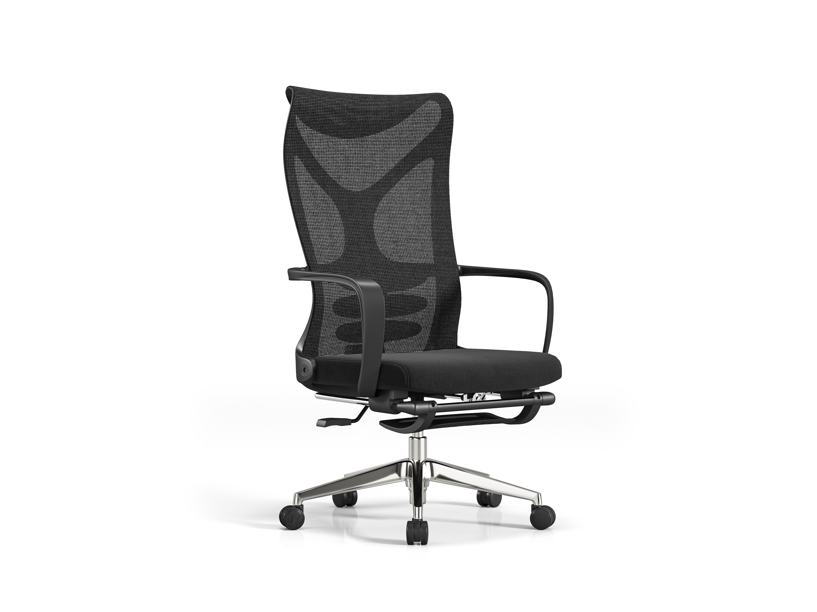 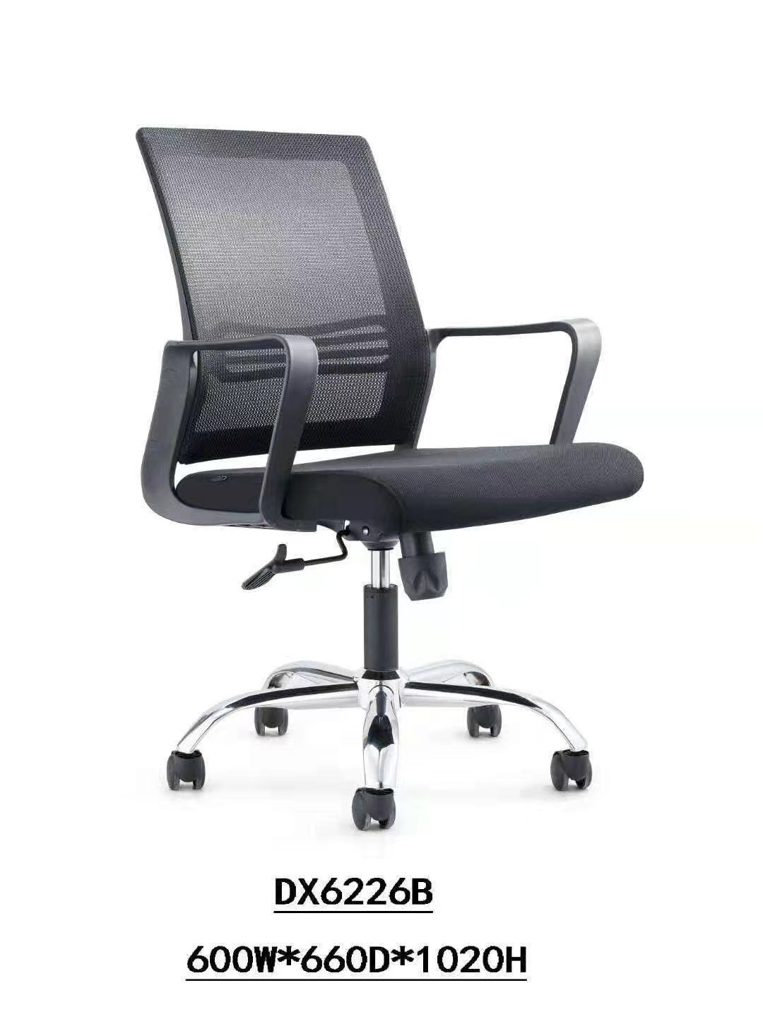 | 1、优质耐磨三聚氰胺浸渍饰面，覆面拼贴严密、平整、无脱胶、鼓泡，无裂纹、压痕和划伤，甲醛释放量≤1.5mg/L； 2、板材：选用E1级三聚氰胺板，环保达标，贴面平整，无起泡、坑凹，所有板材均经过防虫、防霉化学处理，强度高、刚性好、不变形、比重合理，符合国家环保要求，表面耐香烟灼烧达到4级或上，表面耐污染腐蚀达到4级或以上，甲醛释放量≤0.04mg/m³，总挥发性有机物（TVOC)≤0.01mg/㎡·h； 3、所有板材均四周封边，封边厚度为2mm，优质PVC材料，防止潮湿空气进入，保证台面永不变形，封边牢固平直、无缺口、毛刺自然；选用热熔胶，在高温及寒冷环境下不脱胶、不变形；PVC封边条：封边条无龟裂、鼓泡现象；磨30转后无露底现象；耐光色牢度≥4级，甲醛释放量≤0.1mg/L;氯乙烯单体≤0.1mg/kg；可溶性重金属≤6mg/kg； 4、缓冲铰链：符合QB/T 2189-2013《家具五金 杯状暗铰链》标准，耐久性达到80000次，垂直静载荷≥20kg，水平静载荷≥40N； 5、导轨：符合QB/T2454-2013《家具五金 抽屉导轨》标准，耐久性达到80000次，垂直向下静载荷≥200N，水平侧向静载荷≥100N，下沉量≤2.5%； 6、五金件：采用优质五金配，五金配件紧密拼接，牢固，间隙细小且均匀，平整无毛刺，三合一连接件：金属镀层抗盐雾18h，1.5mm以下锈点≤20点d㎡，其中≥1.0mm锈点不超过5点，抗压强度≥350N,抗拉强度≥680N，三合一偏心连接件中偏心体与连接螺杆的扭矩≥10N·m。 | 张 | 1 |  |  | 白色
8 | 办公椅 | 常规 |  | 1、面料：采用优质网布，甲醛释放量≤20mg/kg，可分解致癌芳香胺染料≤5mg/kg，评定为阻燃I级标准，通过香烟抗引燃特性试验； 2、曲木板：座垫采用多层曲木板热压成型，甲醛释放量≤0.06mg/m³，72hTVOC≤0.01mg/㎡·h； 3、海绵：符合QB/T1952.2-2011、GB/T6343-2009、GB/T10802-2006标准，回弹率≥55%，拉伸强度≥160KPa，伸长率≥140%，密度≥60kg/m³，甲醛释放量≤0.01mg/㎡·h； 4、气压棒：采用优质气压棒，升降自如，气弹簧锁定在任意位置，经72h常温储存后，活塞杆无位移，气弹簧经-30℃和60℃高低温储存后，公称力Fa衰减量≤2%； 5、椅轮：采用纤维材料一次铸造成型万向脚轮，满足地面使用要求，活动自如，耐磨性及其它理化性能均达到国家标准； 6、喷胶：符合GB 18583-2008, 游离甲醛≤0.05g/kg，苯含量≤0.01g/kg，甲苯+二甲苯含量≤0.05g/kg，总挥发性有机物≤45g/L。 | 把 | 1
9 | 班前椅 | 常规 |  | 1、面料：采用优质网布，甲醛释放量≤20mg/kg，可分解致癌芳香胺染料≤5mg/kg，评定为阻燃I级标准，通过香烟抗引燃特性试验； 2、曲木板：座垫采用多层曲木板热压成型，甲醛释放量≤0.06mg/m³，72hTVOC≤0.01mg/㎡·h； 3、海绵：符合QB/T1952.2-2011、GB/T6343-2009、GB/T10802-2006标准，回弹率≥55%，拉伸强度≥160KPa，伸长率≥140%，密度≥60kg/m³，甲醛释放量≤0.01mg/㎡·h； 4、气压棒：采用优质气压棒，升降自如，气弹簧锁定在任意位置，经72h常温储存后，活塞杆无位移，气弹簧经-30℃和60℃高低温储存后，公称力Fa衰减量≤2%； 5、椅轮：采用纤维材料一次铸造成型万向脚轮，满足地面使用要求，活动自如，耐磨性及其它理化性能均达到国家标准； 6、喷胶：符合GB 18583-2008, 游离甲醛≤0.05g/kg，苯含量≤0.01g/kg，甲苯+二甲苯含量≤0.05g/kg，总挥发性有机物≤45g/L。 | 把 | 2
10 | 办公桌 | 1400W*600D*760H | 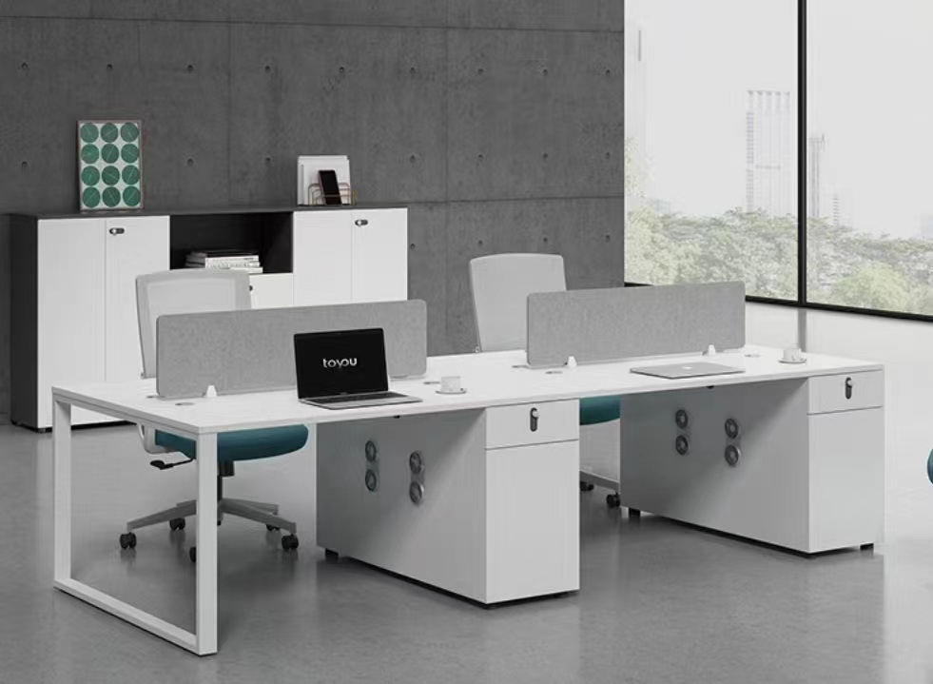 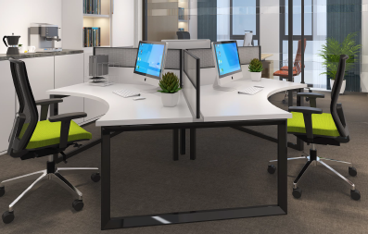 | 1、板材：选用E1级三聚氰胺板，环保达标，贴面平整，无起泡、坑凹，所有板材均经过防虫、防霉化学处理，强度高、刚性好、不变形、比重合理，符合国家环保要求，表面耐香烟灼烧达到4级或上，表面耐污染腐蚀达到4级或以上，甲醛释放量≤0.04mg/m³，总挥发性有机物（TVOC)≤0.01mg/㎡·h； 2、所有板材均四周封边，封边厚度为2mm，优质PVC材料，防止潮湿空气进入，保证台面永不变形，封边牢固平直、无缺口、毛刺自然；选用热熔胶，在高温及寒冷环境下不脱胶、不变形；PVC封边条：封边条无龟裂、鼓泡现象；磨30转后无露底现象；耐光色牢度≥4级，甲醛释放量≤0.1mg/L;氯乙烯单体≤0.1mg/kg；可溶性重金属≤6mg/kg； 3、桌脚、优质钢制框架，经脱脂、无磷转化，八道水洗防锈处理，整体喷涂，要求不流挂、无焊点； 4、五金件：采用优质五金配，五金配件紧密拼接，牢固，间隙细小且均匀，平整无毛刺，三合一连接件：金属镀层抗盐雾18h，1.5mm以下锈点≤20点d㎡，其中≥1.0mm锈点不超过5点，抗压强度≥350N,抗拉强度≥680N，三合一偏心连接件中偏心体与连接螺杆的扭矩≥10N·m。 | 张 | 2
11 | 办公椅 | 常规高背 |  | 1、面料：采用优质网布，甲醛释放量≤20mg/kg，可分解致癌芳香胺染料≤5mg/kg，评定为阻燃I级标准，通过香烟抗引燃特性试验； 2、曲木板：座垫采用多层曲木板热压成型，甲醛释放量≤0.06mg/m³，72hTVOC≤0.01mg/㎡·h； 3、海绵：符合QB/T1952.2-2011、GB/T6343-2009、GB/T10802-2006标准，回弹率≥55%，拉伸强度≥160KPa，伸长率≥140%，密度≥60kg/m³，甲醛释放量≤0.01mg/㎡·h； 4、气压棒：采用优质气压棒，升降自如，气弹簧锁定在任意位置，经72h常温储存后，活塞杆无位移，气弹簧经-30℃和60℃高低温储存后，公称力Fa衰减量≤2%； 5、椅轮：采用纤维材料一次铸造成型万向脚轮，满足地面使用要求，活动自如，耐磨性及其它理化性能均达到国家标准； 6、喷胶：符合GB 18583-2008, 游离甲醛≤0.05g/kg，苯含量≤0.01g/kg，甲苯+二甲苯含量≤0.05g/kg，总挥发性有机物≤45g/L。 | 把 | 3 |  |  | 颜色可定制
12 | 办公柜 | 2000*400*2400 | 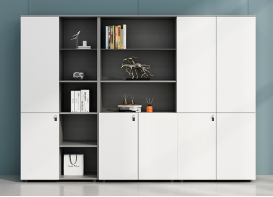 | 1、贴面板材：进口可弯曲防火板，厚度为0.8mm, 2、基材：选用E1级三聚氰胺板，环保达标，贴面平整，无起泡、坑凹，所有板材均经过防虫、防霉化学处理，强度高、刚性好、不变形、比重合理，符合国家环保要求，表面耐香烟灼烧达到4级或上，表面耐污染腐蚀达到4级或以上，甲醛释放量≤0.04mg/m³，总挥发性有机物（TVOC)≤0.01mg/㎡·h； 3、粘合剂：进口乳胶； 4、封边用材：PVC胶边，进口热熔胶； 5、五金件：采用优质五金配，五金配件紧密拼接，牢固，间隙细小且均匀，平整无毛刺，三合一连接件：金属镀层抗盐雾18h，1.5mm以下锈点≤20点d㎡，其中≥1.0mm锈点不超过5点，抗压强度≥350N,抗拉强度≥680N，三合一偏心连接件中偏心体与连接螺杆的扭矩≥10N·m。 | 套 | 1
13 | 办公柜 | 2600*400*2400 |  | 1、贴面板材：进口可弯曲防火板，厚度为0.8mm, 2、基材：选用E1级三聚氰胺板，环保达标，贴面平整，无起泡、坑凹，所有板材均经过防虫、防霉化学处理，强度高、刚性好、不变形、比重合理，符合国家环保要求，表面耐香烟灼烧达到4级或上，表面耐污染腐蚀达到4级或以上，甲醛释放量≤0.04mg/m³，总挥发性有机物（TVOC)≤0.01mg/㎡·h； 3、粘合剂：进口乳胶； 4、封边用材：PVC胶边，进口热熔胶； 5、五金件：采用优质五金配，五金配件紧密拼接，牢固，间隙细小且均匀，平整无毛刺，三合一连接件：金属镀层抗盐雾18h，1.5mm以下锈点≤20点d㎡，其中≥1.0mm锈点不超过5点，抗压强度≥350N,抗拉强度≥680N，三合一偏心连接件中偏心体与连接螺杆的扭矩≥10N·m。 | 套 | 1
业务管理部办公室
13 | 办公桌 | 1600*1600*750 |  | 1、优质耐磨三聚氰胺浸渍饰面，覆面拼贴严密、平整、无脱胶、鼓泡，无裂纹、压痕和划伤，甲醛释放量≤1.5mg/L； 2、板材：选用E1级三聚氰胺板，环保达标，贴面平整，无起泡、坑凹，所有板材均经过防虫、防霉化学处理，强度高、刚性好、不变形、比重合理，符合国家环保要求，表面耐香烟灼烧达到4级或上，表面耐污染腐蚀达到4级或以上，甲醛释放量≤0.04mg/m³，总挥发性有机物（TVOC)≤0.01mg/㎡·h； 3、所有板材均四周封边，封边厚度为2mm，优质PVC材料，防止潮湿空气进入，保证台面永不变形，封边牢固平直、无缺口、毛刺自然；选用热熔胶，在高温及寒冷环境下不脱胶、不变形；PVC封边条：封边条无龟裂、鼓泡现象；磨30转后无露底现象；耐光色牢度≥4级，甲醛释放量≤0.1mg/L;氯乙烯单体≤0.1mg/kg；可溶性重金属≤6mg/kg； 4、缓冲铰链：符合QB/T 2189-2013《家具五金 杯状暗铰链》标准，耐久性达到80000次，垂直静载荷≥20kg，水平静载荷≥40N； 5、导轨：符合QB/T2454-2013《家具五金 抽屉导轨》标准，耐久性达到80000次，垂直向下静载荷≥200N，水平侧向静载荷≥100N，下沉量≤2.5%； 6、五金件：采用优质五金配，五金配件紧密拼接，牢固，间隙细小且均匀，平整无毛刺，三合一连接件：金属镀层抗盐雾18h，1.5mm以下锈点≤20点d㎡，其中≥1.0mm锈点不超过5点，抗压强度≥350N,抗拉强度≥680N，三合一偏心连接件中偏心体与连接螺杆的扭矩≥10N·m。 | 张 | 1 |  |  | 白色
14 | 办公椅 | 常规 |  | 1、面料：采用优质网布，甲醛释放量≤20mg/kg，可分解致癌芳香胺染料≤5mg/kg，评定为阻燃I级标准，通过香烟抗引燃特性试验； 2、曲木板：座垫采用多层曲木板热压成型，甲醛释放量≤0.06mg/m³，72hTVOC≤0.01mg/㎡·h； 3、海绵：符合QB/T1952.2-2011、GB/T6343-2009、GB/T10802-2006标准，回弹率≥55%，拉伸强度≥160KPa，伸长率≥140%，密度≥60kg/m³，甲醛释放量≤0.01mg/㎡·h； 4、气压棒：采用优质气压棒，升降自如，气弹簧锁定在任意位置，经72h常温储存后，活塞杆无位移，气弹簧经-30℃和60℃高低温储存后，公称力Fa衰减量≤2%； 5、椅轮：采用纤维材料一次铸造成型万向脚轮，满足地面使用要求，活动自如，耐磨性及其它理化性能均达到国家标准； 6、喷胶：符合GB 18583-2008, 游离甲醛≤0.05g/kg，苯含量≤0.01g/kg，甲苯+二甲苯含量≤0.05g/kg，总挥发性有机物≤45g/L。 | 把 | 1
15 | 班前椅 | 常规 |  | 1、面料：采用优质网布，甲醛释放量≤20mg/kg，可分解致癌芳香胺染料≤5mg/kg，评定为阻燃I级标准，通过香烟抗引燃特性试验； 2、曲木板：座垫采用多层曲木板热压成型，甲醛释放量≤0.06mg/m³，72hTVOC≤0.01mg/㎡·h； 3、海绵：符合QB/T1952.2-2011、GB/T6343-2009、GB/T10802-2006标准，回弹率≥55%，拉伸强度≥160KPa，伸长率≥140%，密度≥60kg/m³，甲醛释放量≤0.01mg/㎡·h； 4、气压棒：采用优质气压棒，升降自如，气弹簧锁定在任意位置，经72h常温储存后，活塞杆无位移，气弹簧经-30℃和60℃高低温储存后，公称力Fa衰减量≤2%； 5、椅轮：采用纤维材料一次铸造成型万向脚轮，满足地面使用要求，活动自如，耐磨性及其它理化性能均达到国家标准； 6、喷胶：符合GB 18583-2008, 游离甲醛≤0.05g/kg，苯含量≤0.01g/kg，甲苯+二甲苯含量≤0.05g/kg，总挥发性有机物≤45g/L。 | 把 | 2
18 | 办公柜 | 2000*400*2500 |  | 1、贴面板材：进口可弯曲防火板，厚度为0.8mm, 2、基材：选用E1级三聚氰胺板，环保达标，贴面平整，无起泡、坑凹，所有板材均经过防虫、防霉化学处理，强度高、刚性好、不变形、比重合理，符合国家环保要求，表面耐香烟灼烧达到4级或上，表面耐污染腐蚀达到4级或以上，甲醛释放量≤0.04mg/m³，总挥发性有机物（TVOC)≤0.01mg/㎡·h； 3、粘合剂：进口乳胶； 4、封边用材：PVC胶边，进口热熔胶； 5、五金件：采用优质五金配，五金配件紧密拼接，牢固，间隙细小且均匀，平整无毛刺，三合一连接件：金属镀层抗盐雾18h，1.5mm以下锈点≤20点d㎡，其中≥1.0mm锈点不超过5点，抗压强度≥350N,抗拉强度≥680N，三合一偏心连接件中偏心体与连接螺杆的扭矩≥10N·m。 | 套 | 1
16 | 屏风工位 | 1200W*600D*760H |  | 1、板材：选用E1级三聚氰胺板，环保达标，贴面平整，无起泡、坑凹，所有板材均经过防虫、防霉化学处理，强度高、刚性好、不变形、比重合理，符合国家环保要求，表面耐香烟灼烧达到4级或上，表面耐污染腐蚀达到4级或以上，甲醛释放量≤0.04mg/m³，总挥发性有机物（TVOC)≤0.01mg/㎡·h； 2、所有板材均四周封边，封边厚度为2mm，优质PVC材料，防止潮湿空气进入，保证台面永不变形，封边牢固平直、无缺口、毛刺自然；选用热熔胶，在高温及寒冷环境下不脱胶、不变形；PVC封边条：封边条无龟裂、鼓泡现象；磨30转后无露底现象；耐光色牢度≥4级，甲醛释放量≤0.1mg/L;氯乙烯单体≤0.1mg/kg；可溶性重金属≤6mg/kg； 3、桌脚、优质钢制框架，经脱脂、无磷转化，八道水洗防锈处理，整体喷涂，要求不流挂、无焊点； 4、五金件：采用优质五金配，五金配件紧密拼接，牢固，间隙细小且均匀，平整无毛刺，三合一连接件：金属镀层抗盐雾18h，1.5mm以下锈点≤20点d㎡，其中≥1.0mm锈点不超过5点，抗压强度≥350N,抗拉强度≥680N，三合一偏心连接件中偏心体与连接螺杆的扭矩≥10N·m。 | 张 | 4 |  |  | 也可能调节为写字格工位
17 | 办公椅 | 常规 |  | 1、面料：采用优质网布，甲醛释放量≤20mg/kg，可分解致癌芳香胺染料≤5mg/kg，评定为阻燃I级标准，通过香烟抗引燃特性试验； 2、曲木板：座垫采用多层曲木板热压成型，甲醛释放量≤0.06mg/m³，72hTVOC≤0.01mg/㎡·h； 3、海绵：符合QB/T1952.2-2011、GB/T6343-2009、GB/T10802-2006标准，回弹率≥55%，拉伸强度≥160KPa，伸长率≥140%，密度≥60kg/m³，甲醛释放量≤0.01mg/㎡·h； 4、气压棒：采用优质气压棒，升降自如，气弹簧锁定在任意位置，经72h常温储存后，活塞杆无位移，气弹簧经-30℃和60℃高低温储存后，公称力Fa衰减量≤2%； 5、椅轮：采用纤维材料一次铸造成型万向脚轮，满足地面使用要求，活动自如，耐磨性及其它理化性能均达到国家标准； 6、喷胶：符合GB 18583-2008, 游离甲醛≤0.05g/kg，苯含量≤0.01g/kg，甲苯+二甲苯含量≤0.05g/kg，总挥发性有机物≤45g/L。 | 把 | 4 |  |  | 颜色可定制
18 | 办公柜 | 3100*400*2500 |  | 1、贴面板材：进口可弯曲防火板，厚度为0.8mm, 2、基材：选用E1级三聚氰胺板，环保达标，贴面平整，无起泡、坑凹，所有板材均经过防虫、防霉化学处理，强度高、刚性好、不变形、比重合理，符合国家环保要求，表面耐香烟灼烧达到4级或上，表面耐污染腐蚀达到4级或以上，甲醛释放量≤0.04mg/m³，总挥发性有机物（TVOC)≤0.01mg/㎡·h； 3、粘合剂：进口乳胶； 4、封边用材：PVC胶边，进口热熔胶； 5、五金件：采用优质五金配，五金配件紧密拼接，牢固，间隙细小且均匀，平整无毛刺，三合一连接件：金属镀层抗盐雾18h，1.5mm以下锈点≤20点d㎡，其中≥1.0mm锈点不超过5点，抗压强度≥350N,抗拉强度≥680N，三合一偏心连接件中偏心体与连接螺杆的扭矩≥10N·m。 | 套 | 1
会议接待区
20 | 会议桌 | 4500W*1500D*760H | 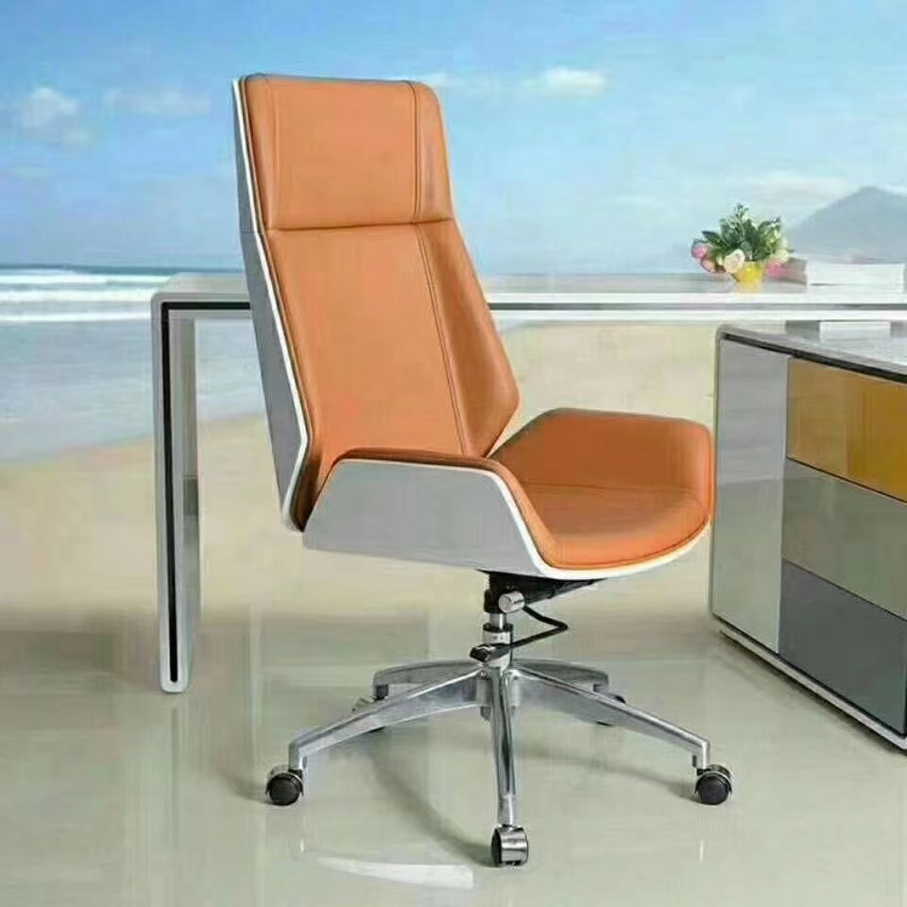 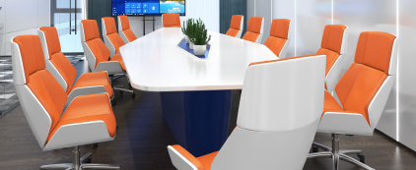 | 1、面材：厚度≥0.6mm厚AAA级胡桃木皮，经过防虫防腐处理，耐磨性好，纹理清晰自然，色泽一致，甲醛释放量≤0.5mg/L； 2、基材：采用E1级中密度纤维板；所有材料均经过防虫、防腐等化学处理甲醛释放量符合国家标准，强度大，尺寸稳定性好，握钉力强，不易变形,内结合强度≥0.95MPa，静曲强度≥35MPa，弹性模量≥3600MPa，表面结合强度≥1.5MPa，甲醛释放量≤0.05mg/m³，总挥发性有机化合物（TVOC)≤0.02mg/㎡·h； 3、胶黏剂：通过GB 18583-2008《室内装饰装修材料 胶粘剂中有害物质限量》标准，游离甲醛≤0.05g/kg，苯含量≤0.01g/kg，甲苯+二甲苯含量≤0.04g/kg，总挥发性有机物≤40g/L； 4、实木封边：同色实木皮封边，通过GB/T 13010-2006《刨切单板》标准，甲醛释放量≤0.5mg/L； 5、油漆：采用环保油漆，采用五底三面的八道油漆涂装工艺，保证产品光泽、平整、纹理清晰、环保，挥发性有机化合物（VOC)含量≤600g/L；苯含量≤0.1%；甲苯、二甲苯、乙苯含量总和≤20%；游离二异氰酸酯（TDI/HDI)含量总和≤0.1%；卤代烃含量≤0.1%； 6、五金件：采用优质五金配，五金配件紧密拼接，牢固，间隙细小且均匀，平整无毛刺，三合一连接件：金属镀层抗盐雾18h，1.5mm以下锈点≤20点d㎡，其中≥1.0mm锈点不超过5点，抗压强度≥350N,抗拉强度≥680N，三合一偏心连接件中偏心体与连接螺杆的扭矩≥10N·m。 | 张 | 1 |  |  | 桌子和椅子式样和颜色要一致
21 | 会议椅 | 常规高背 |  | 1、面料：面料采用优质环保皮，甲醛释放量≤20mg/kg，可分解致癌芳香胺染料≤5mg/kg，评定为阻燃I级标准，通过香烟抗引燃特性试验； 2、曲木板：座垫采用多层曲木板热压成型，甲醛释放量≤0.06mg/m³，72hTVOC≤0.01mg/㎡·h； 3、海绵：符合QB/T1952.2-2011、GB/T6343-2009、GB/T10802-2006标准，回弹率≥55%，拉伸强度≥160KPa，伸长率≥140%，密度≥60kg/m³，甲醛释放量≤0.01mg/㎡·h； 4、气压棒：采用优质气压棒，升降自如，气弹簧锁定在任意位置，经72h常温储存后，活塞杆无位移，气弹簧经-30℃和60℃高低温储存后，公称力Fa衰减量≤2%； 5、椅轮：采用纤维材料一次铸造成型万向脚轮，满足地面使用要求，活动自如，耐磨性及其它理化性能均达到国家标准； 6、喷胶：符合GB 18583-2008, 游离甲醛≤0.05g/kg，苯含量≤0.01g/kg，甲苯+二甲苯含量≤0.05g/kg，总挥发性有机物≤45g/L。 | 把 | 12 | 950 | 11400
22 | 洽谈桌 | 700*700*580 | 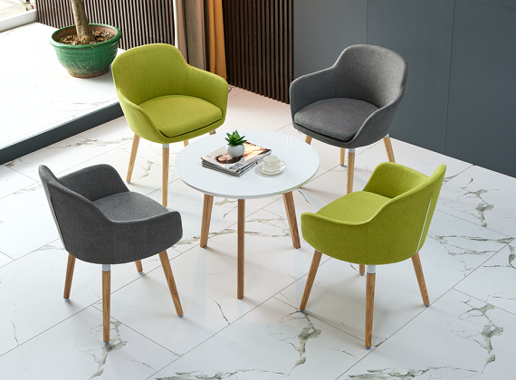 | 1、桌面：选用E1级三聚氰胺板，环保达标，贴面平整，无起泡、坑凹，所有板材均经过防虫、防霉化学处理，强度高、刚性好、不变形、比重合理，符合国家环保要求，表面耐香烟灼烧达到4级或上，表面耐污染腐蚀达到4级或以上，甲醛释放量≤0.04mg/m³，总挥发性有机物（TVOC)≤0.01mg/㎡·h； 2、所有板材均四周封边，封边厚度为2mm，优质PVC材料，防止潮湿空气进入，保证台面永不变形，封边牢固平直、无缺口、毛刺自然；选用热熔胶，在高温及寒冷环境下不脱胶、不变形；PVC封边条：封边条无龟裂、鼓泡现象；磨30转后无露底现象；耐光色牢度≥4级，甲醛释放量≤0.1mg/L;氯乙烯单体≤0.1mg/kg；可溶性重金属≤6mg/kg； 3、桌脚、优质钢制框架，经脱脂、无磷转化，八道水洗防锈处理，整体喷涂，要求不流挂、无焊点； | 张 | 1
23 | 洽谈椅 | 720*660*810 |  | 1、面料：阻燃布绒：甲醛释放量≤20mg/kg，可分解致癌芳香胺染料≤5mg/kg，评定为阻燃I级标准，通过香烟抗引燃特性试验； 2、海绵：符合GB /T 10802-2006《通用软质聚醚型聚氨酯泡沫塑料》标准，回弹率≥55%，拉伸强度≥160KPa，伸长率≥140%，密度≥60kg/m³，甲醛释放量≤0.01mg/㎡·h； 3、曲木板：靠背、座垫采用多层曲木板热压成型，甲醛释放量≤0.06mg/m³，72hTVOC≤0.01mg/㎡·h； 4、喷胶：符合GB 18583-2008, 游离甲醛≤0.05g/kg，苯含量≤0.01g/kg，甲苯+二甲苯含量≤0.05g/kg，总挥发性有机物≤45g/L； 5、框架：采用经过特殊干燥处理的实木框架，木材含水率符合国家标准，并经防腐，防虫处理，拼接严密牢固，不易变形，不开裂。 | 把 | 2
财务部
25 | 办公桌 | 1600W*1600D*760H | 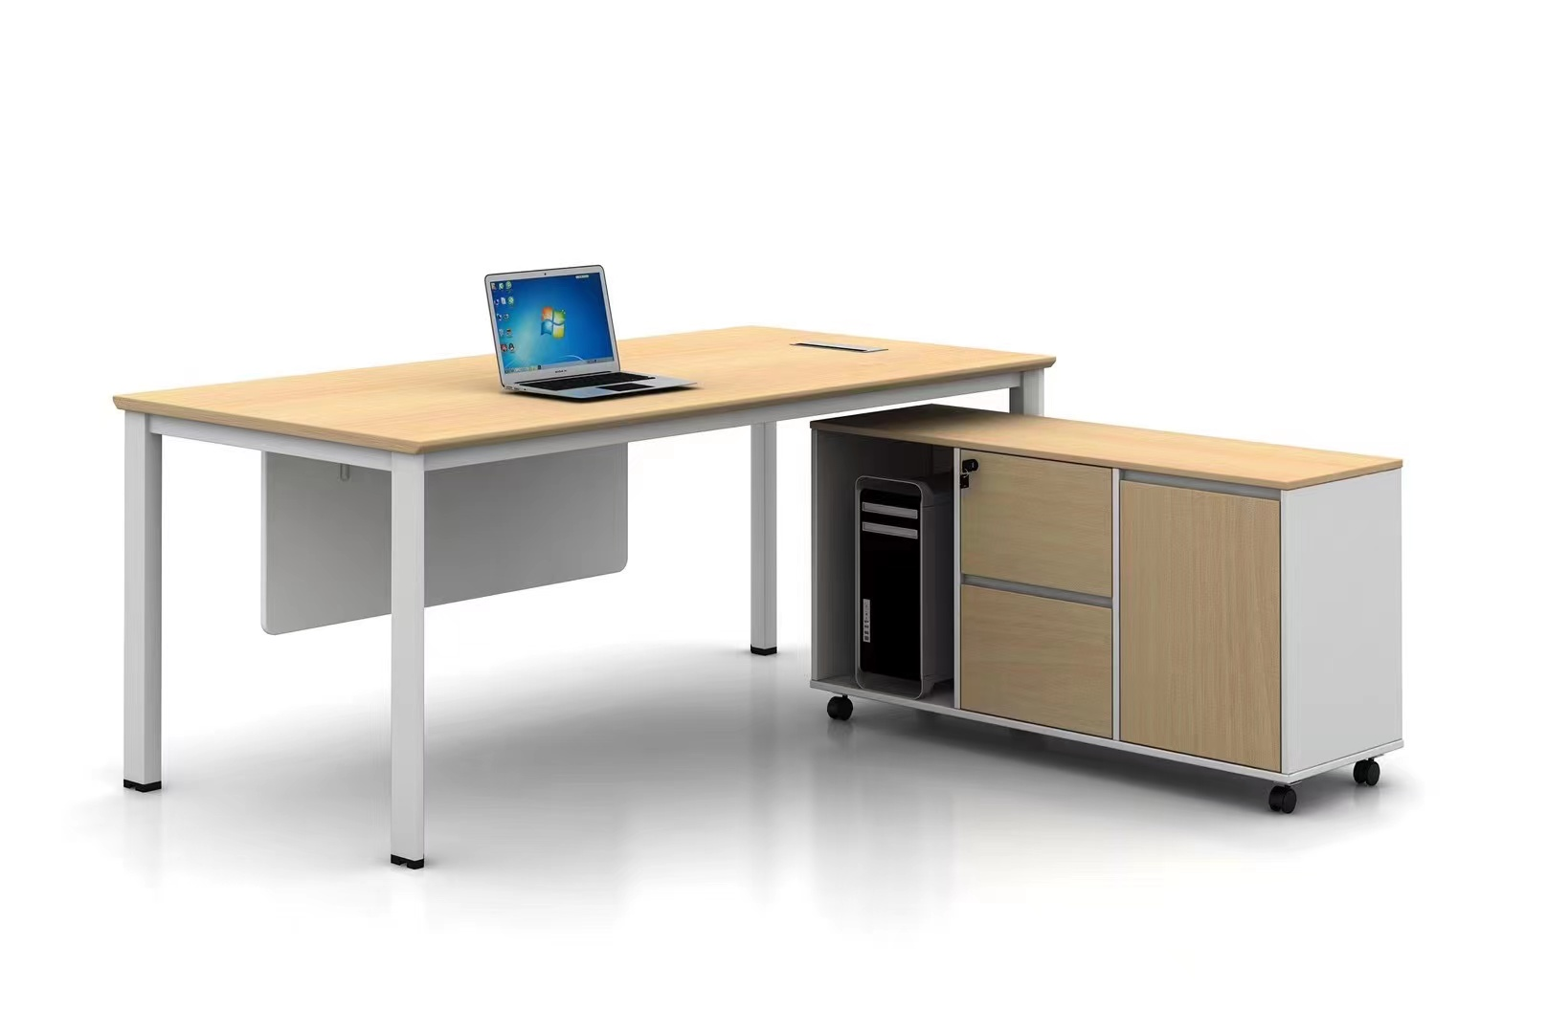 | 1、板材：选用E1级三聚氰胺板，环保达标，贴面平整，无起泡、坑凹，所有板材均经过防虫、防霉化学处理，强度高、刚性好、不变形、比重合理，符合国家环保要求，表面耐香烟灼烧达到4级或上，表面耐污染腐蚀达到4级或以上，甲醛释放量≤0.04mg/m³，总挥发性有机物（TVOC)≤0.01mg/㎡·h； 2、所有板材均四周封边，封边厚度为2mm，优质PVC材料，防止潮湿空气进入，保证台面永不变形，封边牢固平直、无缺口、毛刺自然；选用热熔胶，在高温及寒冷环境下不脱胶、不变形；PVC封边条：封边条无龟裂、鼓泡现象；磨30转后无露底现象；耐光色牢度≥4级，甲醛释放量≤0.1mg/L;氯乙烯单体≤0.1mg/kg；可溶性重金属≤6mg/kg； 3、桌脚、优质钢制框架，经脱脂、无磷转化，八道水洗防锈处理，整体喷涂，要求不流挂、无焊点； 4、五金件：采用优质五金配，五金配件紧密拼接，牢固，间隙细小且均匀，平整无毛刺，三合一连接件：金属镀层抗盐雾18h，1.5mm以下锈点≤20点d㎡，其中≥1.0mm锈点不超过5点，抗压强度≥350N,抗拉强度≥680N，三合一偏心连接件中偏心体与连接螺杆的扭矩≥10N·m。 | 张 | 2 |  |  | 白色
26 | 办公椅 | 常规高背 |  | 1、面料：采用优质网布，甲醛释放量≤20mg/kg，可分解致癌芳香胺染料≤5mg/kg，评定为阻燃I级标准，通过香烟抗引燃特性试验； 2、曲木板：座垫采用多层曲木板热压成型，甲醛释放量≤0.06mg/m³，72hTVOC≤0.01mg/㎡·h； 3、海绵：符合QB/T1952.2-2011、GB/T6343-2009、GB/T10802-2006标准，回弹率≥55%，拉伸强度≥160KPa，伸长率≥140%，密度≥60kg/m³，甲醛释放量≤0.01mg/㎡·h； 4、气压棒：采用优质气压棒，升降自如，气弹簧锁定在任意位置，经72h常温储存后，活塞杆无位移，气弹簧经-30℃和60℃高低温储存后，公称力Fa衰减量≤2%； 5、椅轮：采用纤维材料一次铸造成型万向脚轮，满足地面使用要求，活动自如，耐磨性及其它理化性能均达到国家标准； 6、喷胶：符合GB 18583-2008, 游离甲醛≤0.05g/kg，苯含量≤0.01g/kg，甲苯+二甲苯含量≤0.05g/kg，总挥发性有机物≤45g/L。 | 把 | 2
27 | 办公柜 | 3600*400*2500 |  | 1、贴面板材：进口可弯曲防火板，厚度为0.8mm, 2、基材：选用E1级三聚氰胺板，环保达标，贴面平整，无起泡、坑凹，所有板材均经过防虫、防霉化学处理，强度高、刚性好、不变形、比重合理，符合国家环保要求，表面耐香烟灼烧达到4级或上，表面耐污染腐蚀达到4级或以上，甲醛释放量≤0.04mg/m³，总挥发性有机物（TVOC)≤0.01mg/㎡·h； 3、粘合剂：进口乳胶； 4、封边用材：PVC胶边，进口热熔胶； 5、五金件：采用优质五金配，五金配件紧密拼接，牢固，间隙细小且均匀，平整无毛刺，三合一连接件：金属镀层抗盐雾18h，1.5mm以下锈点≤20点d㎡，其中≥1.0mm锈点不超过5点，抗压强度≥350N,抗拉强度≥680N，三合一偏心连接件中偏心体与连接螺杆的扭矩≥10N·m。 | 套 | 1
小计：

大写：XXX整
1、全费用综合单价和合价主要包括但不限于：货物设计、制造费、货物价格（含配套辅材，备品备件、专用工具、技术资料等）、包装费、运输费、保险费、上下货力资费、安装布置费、现场措施费、调试费、检测费、质保期内的售后服务费、竣工验收后施工现场的打扫及清理费、入场招标综合服务费、管理费、利润、税金（增值税）、合同期内的市场风险及国家政策性调整风险、不可预见费等所有费用，凡漏项或少计均视为优惠，招标人不另行增加费用。
2、上表中的“技术参数要求”：如出现某品牌或某品牌的规格、型号，仅作为投标人投标报价的参考，投标人采用的品牌或规格、型号必须相当于或优于提供品牌或规格、型号的质量等级、技术标准。
3、投标人所投货物必须满足货物的技术参数要求，所有产品均须符合国家环保等相关标准。
4、上表中的货物名称、尺寸规格、技术参数、单位、数量等，投标人投标时不得作任何变动，如有疑问，须在提问截止时间前提出，由招标人统一修改。

